TSL-机器人
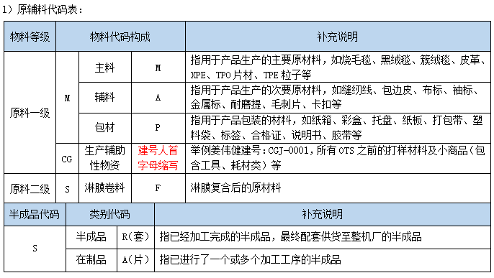
★注:基础单位不可变，如果单位产生变化，就要重新建号!!!
BOM单与建号底层逻辑!!!
 |  | SR |  |  | SA | SF |  | M×
 | 成品 | 半成品 |  | 辅料 | 在制品 | 原料二级 |  | 原料一级
 |  | 包材
 |  |  |  |  |  |  |  |  |  |  |  |  |  |  |  |  |  |  |  |  |  | 工艺 | 项目

 |  |  |  |  |  |  |  |  |  |  |  |  |  |  |  |  |  |  |  |  |  | 采购 | 总监

制造工艺BOM单
编制日期 |  |  |  |  |  |  | 品牌 |  | 特斯拉 |  |  |  | 零件号 |  |  |  |  |  | 产品名称
成品号 |  |  |  | 半成品号 |  |  |  | 在制品 |  |  |  | 原料二级 |  |  |  | 原料一级 | 名称 | 规格描述 | 材质 | 颜色 | 备注 | 用量 | 单位 | 损耗 | 供应商 | 联系人 | 地址 | 生产周期 | 运输时间
物料编码 | 物料名称 | 数量 | 单位 | 物料编码 | 物料名称 | 数量 | 单位 | 物料编码 | 物料名称 | 数量 | 单位 | 物料编码 | 物料名称 | 数量 | 单位 | 物料编码
 |  | 1 | 套 |  |  | 1 | 套 |  | 机器人项目 | 1 | 套 | 主料 |  |  |  |  | CHASSIS | 286X253X82mm | TPE | 黑色 | PA66+CF10 / SP601-CG20 BK006 | 0.32 | KG
 |  |  |  |  |  |  |  |  |  |  |  |  |  |  |  |  | AP COVER | 287X253X17mm | TPE | 黑色 | PA66+CF10 / SP601-CG20 BK006 | 0.17 | KG
 |  |  |  |  |  |  |  |  |  |  |  | 辅件 |  |  |  |  | M5螺帽 |  | 钢 | 原色 | 参考链接：https://www.mcmaster.com/7588N56/ | 4.00 | 个
《变更履历》
NO | 变更内容 |  |  |  |  |  |  |  |  |  |  |  |  |  |  |  |  |  |  |  | 变更日期 | 修订人 | 批准
1 | 新建初始bom |  |  |  |  |  |  |  |  |  |  |  |  |  |  |  |  |  |  |  | 2026-06-09
 | 增加螺帽 |  |  |  |  |  |  |  |  |  |  |  |  |  |  |  |  |  |  |  | 2026-06-17
表单编号：FR-AC-001 版次：A1

